상품제안서
웨이브 극세사 클러치쿠션담요 | 상품코드: S38012

 |  |  |  |  |  |  | 02-713-8555 | www.synergygift.co.kr
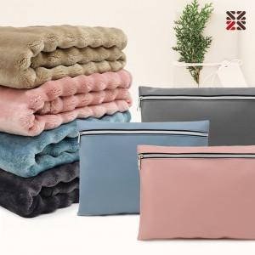

【상세/제작정보】 | <p><span style="font-size: 14pt;">※ 담요 자수 불가 상품</span><span style="font-size: 14pt;">​</span>&nbsp;</p>

【인쇄/포장옵션】 | 실크, 담요실크1도 / 포장불가능

【공급단가】 | 수량 | 50~ | 100~ | 500~ | 1,000~ | 2,000~
*VAT별도 | 단가 | 9,490원 | 9,340원 | 9,120원 | 8,760원 | 8,390원

【상품 URL】 | https://www.synergygift.co.kr:443/src/goods_detail.php?gdno=38012

